MixElectrique
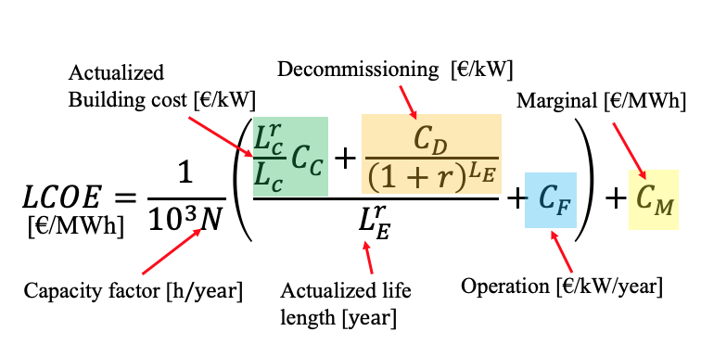
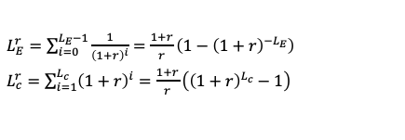

 | Result of a system simulation
 | To be fixed by user |  |  |  | Discount rate | 4.00%
 | Computation from excel |  |  |  | Carbon tax | 10

 | Name | On Shore wind | Off shore Wind | Ground PV | CCG | Old Nuke renewed | New Nuke Fla | Storage | Consumption | Total Production
Cost | Investment (building) C_C [euros/kW] "CAPEX" | 1300 | 3000 | 800 | 900 | 1587 | 4500 | 1000
 | Operation cost C_F [euros/kW/an] | 45 | 114 | 20 | 36 | 250 | 200 | 40 |  |  |  |  | Nucléaire
 | Marginal cost C_M [euros/MWh] "OPEX" | 0 | 0 | 0 | 50 | 5.5 | 5.5 | 0 |  |  |  | Investissement en exploit | 74.73 sur 16 ans | 74.136904762 | euros/kW/an
 | Decommissioning C_D [euros/kW] | 50 | 100 | 30 | 100 | 1000 | 1000 | 0 |  |  |  | exploitation | 10.9 | 173.01587302
Economy | Carbon tax [euros/tCO2] | 10 | 10 | 10 | 10 | 10 | 10 | 10 |  |  |  |  |  | 247.15277778
 | Actualisation | 4.00% | 4.00% | 4.00% | 4.00% | 4.00% | 4.00% | 4.00% |  |  |  | Carrenage | 100 pour 10 ans | 1587.3015873
Life length | Construction length D_c [year] | 1 | 1 | 1 | 3 | 0.5 | 12 | 1 |  |  |  | dechets
 | "Actualised construction length" [year] | 1.04 | 1.04 | 1.04 | 3.25 | 0.51 | 15.63 | 1.04
 | Life length L_E [year] | 25 | 30 | 25 | 30 | 10 | 60 | 10 |  |  |  | Coût investissement Flamanville | 11 | 6.6265060241
 | "Actualised life length" [year] | 16.25 | 17.98 | 16.25 | 17.98 | 8.44 | 23.53 | 8.44 |  |  |  | Coût investissement Taishan | 4 | 2409.6385542
Technical information | Emission CO2 [gCO2/kWh] | 12 | 20 | 44 | 469 | 12 | 12 | 8561.6438356
 | Capacité installée [GW] | 110 | 1 | 95 | 35 | 24 | 1.66 | 10 |  | 276.66 | GW
 | Energie produite [TWh/an] | 231.264 | 3.066 | 108.186 | 15.33 | 147.168 | 10.17912 | 0.0876 | 450 | 965.28072
 | Total CO2 emission [MtCO2/an] | 2.775168 | 0.06132 | 4.760184 | 7.18977 | 1.766016 | 0.12214944 | 0.75 |  | 17.42460744
 | Carbon (marginal) cost [Euros/MWh] | 0.12 | 0.2 | 0.44 | 4.69 | 0.12 | 0.12 | 85.616438356
 |  |  |  |  |  |  |  |  | Coût stockage | #REF! | Millions Euros/an stockage
Contribution to "simplified" LCOE [Euros/MWh] | Investment [Euros/MWh] | 39.581217476 | 56.585224201 | 44.968010387 | 123.64550511 | 31.595610273 | 40.616947528 | 14074.308713 |  | 22383.81274
 | Operation [Euros/MWh] | 21.404109589 | 37.181996086 | 17.562346329 | 82.191780822 | 40.769732551 | 32.61578604 | 4566.2100457 |  | 14956
 | Decommissioning [Euros/MWh] | 8.9211568268 | 10.056055707 | 9.8818967928 | 70.392389948 | 110.17028194 | 15.502348503 | 0
 | Marginal [Euros/MWh] | 0.12 | 0.2 | 0.44 | 54.69 | 5.62 | 5.62 | 85.616438356 |  | 1806.1552344
 | Total [Euros/MWh] | 70.026483892 | 104.02327599 | 72.85225351 | 330.91967588 | 188.15562476 | 94.355082072 | 18726.135198 |  | 59759.480795

 | Blue part of "beta" [euros/kW/year] (C_F) | 45 | 114 | 20 | 36 | 250 | 200 | 40 | Cout Prod+Stockage | #REF! | Millions Euros/an
 | Green part of "beta" [euros/kWyear] C_C*(L^r_C/L_C)/L^r_E | 83.215551622 | 173.4902974 | 51.209570229 | 54.156731237 | 193.74428219 | 249.06312224 | 123.29094433 | Coût Prod+Stockage | #REF! | Euros/MWh
 | beta [euros/kW/an] Green+blue | 128.21555162 | 287.4902974 | 71.209570229 | 90.156731237 | 443.74428219 | 449.06312224 | 163.29094433
 |  |  |  |  |  |  |  | 3.942 | 3.942 | 0.02% | Pourcentage du béton produit en france
 | Total | 16.194604771 | 0.3189353642 | 7.8815938982 | 5.0729986312 | 27.690486984 | 0.96045170302 | 1.6404094433

